Лист1
ФИО | Иванова Анна Ивановна |  |  |  |  | Дата рождения | 1964-06-22
 | 1 | 2 | 3 | 4 | 5 | 6 | 7 |  | 2021-04-24 | дата
 | утро | лежа | стоя | сидя | задержка | нагрузка | 1 мин |  | 15:30:00 | время
Пол | ж | ж | ж | ж | ж | ж | ж
Возраст | 49 | 49 | 49 | 49 | 49 | 49 | 49
Вес | 61.8 | 62 | 62 | 62 | 62 | 62 | 62
Рост | 159 | 159 | 159 | 159 | 159 | 159 | 159
Pср.д. | 85 | 85 | 85 | 85 | 85 | 85 | 85
Pср.ф. | 87 | 87 | 87 | 85 | 88 | 90 | 90
ИК д. | 53 | 53 | 53 | 53 | 53 | 53 | 53
ИК ф.(мл/кг*мин) | 52 | 52 | 64 | 59 | 55 | 81 | 60 |  | СРЕДНЕСУТ
СД | 120 | 120 | 124 | 120 | 121 | 130 | 129 |  | 123
ДД | 70 | 70 | 68 | 68 | 72 | 70 | 71 |  | 70
ЧСС | 60 | 60 | 68 | 65 | 65 | 85 | 65 |  | 67
ПД | 50 | 50 | 56 | 52 | 49 | 60 | 58 |  | 54
Pср.% | 102 | 102 | 102 | 100 | 104 | 106 | 106 |  | 103
ИК % | 99 | 99 | 121 | 112 | 104 | 154 | 114 |  | 115
ИПС % | 103 | 103 | 84 | 90 | 100 | 69 | 93 |  | 92
CV= | 1.0 | 1.0 | 1.4 | 1.2 | 1.0 | 2.2 | 1.2 |  | 1.3
ВИ | -17 | -17 | 0 | -5 | -11 | 18 | -9 |  | -6
ИФС | 0.736 | 0.736 | 0.642 | 0.690 | 0.661 | 0.410 | 0.641 |  | 0.645
АП | 2.4 | 2.4 | 2.6 | 2.5 | 2.5 | 2.9 | 2.6 |  | 2.6
 |  |  |  |  | задержка
Тип нагрузки: | 1.375 |  |  | t1 (сек)= | 16 |  | Тип нагрузки:
 |  |  |  | t2 (сек)= | 44 |  | 1.2 | при сидячем образе жизни, малой активности
Грудь | 90 | см |  | K-vl(+%)= | 175 |  | 1.375 | при легких тренировках до 3 раз в неделю, легкой активности
Талия | 60 | см |  | ПР (%)= | 0 |  | 1.55 | при интенсивных тренировках, умеренной активности
Бедра | 90 | см |  | ИУГ(<1)= | 0.68 |  | 1.725 | при интенсивных ежедневных тренировках, повышенной активности

 | утро |  | лежа |  | стоя |  | сидя |  | задержка |  | нагрузка |  | 1 мин
103 | 99 | 103 | 99 | 84 | 121 | 90 | 112 | 100 | 104 | 69 | 154 | 93 | 114
 | ипс | ик
утро | 103 | 99
лежа | 103 | 99
стоя | 84 | 121
сидя | 90 | 112
задержка | 100 | 104
нагрузка | 69 | 154
1 мин | 93 | 114
 |  |  |  |  |  |  | 49 | лет |  | 2021-04-24 | 15:30:00
ИК

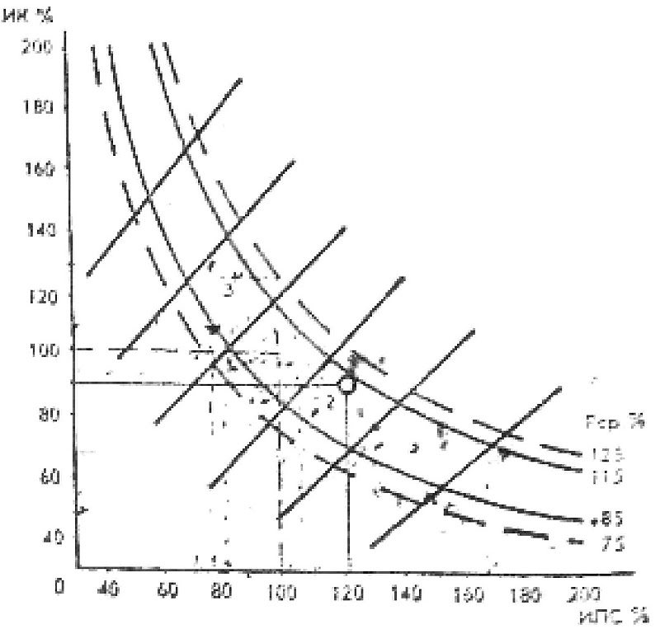

 |  |  |  | ИПС

Тип нагрузки: | 1.375 | RMR | k | 1304 | % | Ж+УВ | Ж | УВ | Б
 |  | ОО | 0.99 | 1293 | 99.1 | 905 | 99 | 215 | 92
 |  | ЛСС | 1.11 | 1444 | 92.2 | 1010 | 111 | 241 | 103
 |  | Физ | 1.34 | 1746 | 86.4 | 1222 | 134 | 291 | 125
СпБодр=00х1,2= | 1565 | OOЛСС | 1.05 | 1368 | 76.3 | 958 | 105 | 228 | 98
 |  | total | 1.15 | 1494 | 92.6 | 1046 | 115 | 249 | 107
 |  |  |  | ккал |  | ккал | гр | гр | гр

